データ
Darkness Hunt
モンスター仕様書（データ）
 | ・各登場モンスターの動き、攻撃、生命力、装甲などをまとめていきます。

 |  | モンスターデータ

 |  |  | ＜項目について＞
 |  |  |  | name：敵の名前
 |  |  |  | action：敵の動作や倒し方についてまとめます。
 |  |  |  | attack：敵の攻撃内容をまとめます。
 |  |  |  | life：敵の体力です。
 |  |  |  | armor：耐久値です。基本は0ですが、1以上となるとニアミスポイントを蓄積させなければ倒せません。
 |  |  |  | other：その他、注意点などを記載していきます。

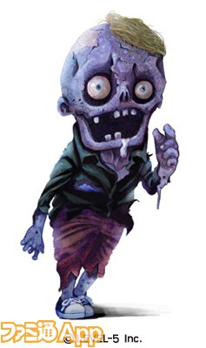
 |  |  | [Undead アンデット系]
 |  |  | name |  | action | attack | life | armor | other
 |  |  | アンデットA |  | [動作] その場に立っているだけの敵。 [倒し方] ジャンプ以外の銃攻撃 | 接触で腕に噛みつき。 | １～4 | 0

 |  |  | アンデットB |  | [動作] 地面を這っている敵。 [倒し方] スライディング中の銃攻撃のみ。 | 接触で足に噛みつき。 | １～3 | 0

 |  |  | [Vampire ヴァンパイア系]
 |  |  | name |  | action | attack | life | armor | other
 |  |  | ヴァンパイアA |  | [動作] 同じラインに主人公がいるとボウガンの矢を放ってくる。 [倒し方] ジャンプ以外の銃攻撃 | ボウガンによる遠距離攻撃。 ※距離：同ライン上。長距離範囲内。 接触するとボウガンで殴ってくる。 そして倒れたところに矢を撃ってくる。 | １～3 | 0 | ※attackの発動距離は要調整。

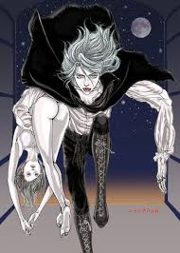

 |  |  | ヴァンパイアB |  | [動作] 同じラインに主人公がいるとライフル銃を撃つ。 撃つまでの動作に時間がかかる分、弾速が速いので、発砲時にライン上にいるとまずかわせない。 [倒し方] ジャンプ以外の銃攻撃 | ライフルによる遠距離攻撃。 ※距離：同ライン上。長距離範囲内。 接触するとライフルで殴ってくる。 そして倒れたところにトドメを撃ってくる。 | １～3 | 0 | ※attackの発動距離は要調整。 ※撃つまでの動作は要調整。

 |  |  | [Draculina ドラキュリーナ系]
 |  |  | name |  | action | attack | life | armor | other
 |  |  | ドラキュリーナA |  | [動作] 宙を飛んでいる敵。 [倒し方] ジャンプ中の銃攻撃のみ。 | 空中で接触すると鋭い爪で切り裂かれてしまう。 | １～4 | 0

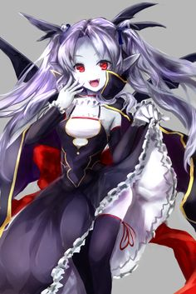

 |  |  | ドラキュリーナB |  | [動作] 上下に移動を繰り返す敵。 （2秒間隔で移動） [倒し方] 地面に接しているときは、そのままの銃攻撃で倒せ、宙にいるときはジャンプで倒す。 | 接触すると鋭い爪で切り裂かれてしまう。 | １～3 | 0 | ※移動にかかる時間は要調整。

 |  |  | [Wolfman ウルフマン系]
 |  |  | name |  | action | attack | life | armor | other
 |  |  | ウルフマンA |  | [動作] その場にとどまり獲物を伺う。 [倒し方] ジャンプ中以外の銃攻撃のみ。 | 同じラインに主人公がいると、こちらに向かって突進してくる。 | 2～6 | 0

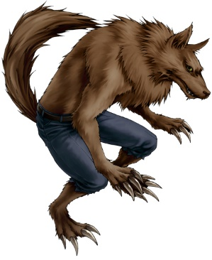

 |  |  | ウルフマンB |  | [動作] その場にとどまり獲物を伺う。 [倒し方] ジャンプ中以外の銃攻撃のみ。直前ジャンプ時は空中で銃を撃たなければ当たらない。 | 同じラインに主人公がいると、こちらに向かって突進してくる。主人公にぶつかる直前でジャンプする。 | 2～6 | 0

 |  |  | [Wraith レイス系]
 |  |  | name |  | action | attack | life | armor | other
 |  |  | レイスA |  | [動作] ゆっくり消えて隣のレーンに現れる。（2秒間隔） [倒し方] ジャンプ中以外の銃攻撃のみ。 | 接触で主人公は闇に包まれてしまう。 | 2～4 | 0
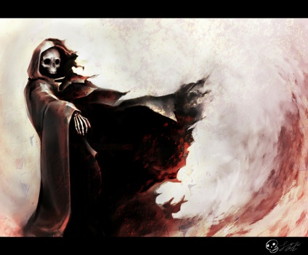

 |  |  | レイスB |  | [動作] 常に宙に浮いているver。 ゆっくり消えて隣のレーンに現れる。（2秒間隔） [倒し方] ジャンプ中の銃攻撃のみ。 | 接触で主人公は闇に包まれてしまう。 | 2～4 | 0

 |  |  | [Berserker バーサーカー系]
 |  |  | name |  | action | attack | life | armor | other
 |  |  | バーサーカーA |  | [動作] その場にとどまり獲物を伺う。 [倒し方] ニアミスポイントを１以上蓄積してから撃たなければ | 全ラインに攻撃が届くほどの巨大な剣を持つ。 剣が全ライン上で命中する範囲に、主人公が近づいてくると、剣を振りかぶって大きく薙ぎ払う。 | 1 | 1 | armor以下のダメージの場合は無傷となる。 剣の命中判定は要注意。 ※注意 このモンスターはライン中央には登場させません。左右のラインのみ登場します。

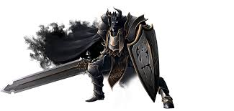
 |  |  | バーサーカーB |  | [動作] その場にとどまり獲物を伺う。 [倒し方] ニアミスポイントを2以上蓄積してから撃たなければ | 全ラインに攻撃が届くほどの巨大な剣を持つ。 剣が全ライン上で命中する範囲に、主人公が近づいてくると、剣を振りかぶって大きく薙ぎ払う。 | 1 | 2 | armor以下のダメージの場合は無傷となる。 剣の命中判定は要注意。 ※注意 このモンスターはライン中央には登場させません。左右のラインのみ登場します。

 |  |  | バーサーカーC |  | [動作] その場にとどまり獲物を伺う。 [倒し方] ニアミスポイントを3以上蓄積してから撃たなければ | 全ラインに攻撃が届くほどの巨大な剣を持つ。 剣が全ライン上で命中する範囲に、主人公が近づいてくると、剣を振りかぶって大きく薙ぎ払う。 | 1 | 3 | armor以下のダメージの場合は無傷となる。 剣の命中判定は要注意。 ※注意 このモンスターはライン中央には登場させません。左右のラインのみ登場します。

